Serie histórica
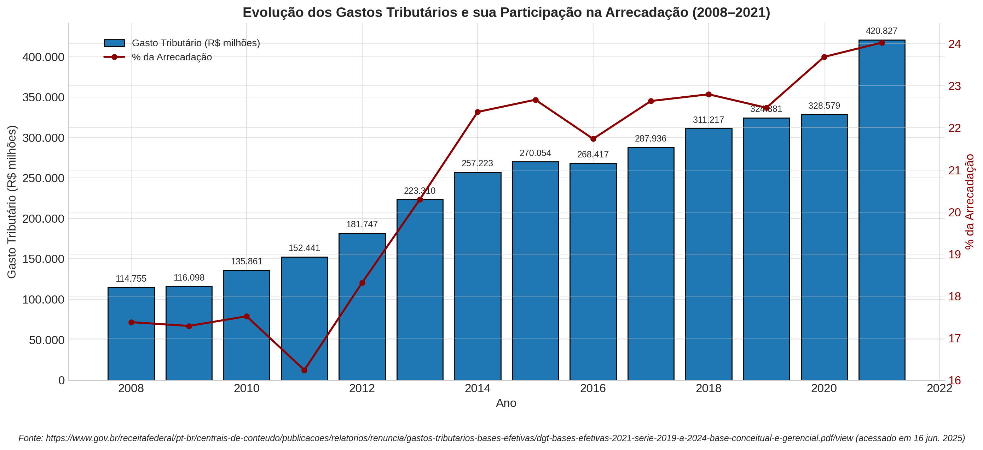
Gastos Tributários - Serie histórica
Período | PIB | Arrecadação | Gasto Tributário | Part. % |  | Em R$ milhões
 |  |  |  | Arrecadação | PIB |  | ]
2006 | 2,332,936.00 | 506,049.00 | R$ 77,687.00 | 15.35 | 3.33
2007 | 2,597,611.00 | 585,807.45 | R$ 102,672.62 | 17.53 | 3.95
2008 | 3,004,881.00 | 660,201.04 | R$ 114,755.17 | 17.38 | 3.82
2009 | 3,185,125.37 | 671,613.68 | R$ 116,097.99 | 17.29 | 3.65
2010 | 3,770,084.87 | 775,603.09 | R$ 135,860.98 | 17.52 | 3.6
2011 | 4,373,658.00 | 938,928.92 | R$ 152,440.74 | 16.24 | 3.49
2012 | 4,814,760.00 | 992,088.61 | R$ 181,747.13 | 18.32 | 3.77
2013 | 5,331,619.00 | 1,100,178.21 | R$ 223,310.47 | 20.3 | 4.19
2014 | 5,778,952.00 | 1,149,166.17 | R$ 257,223.37 | 22.38 | 4.45
2015 | 5,995,787.00 | 1,191,239.84 | R$ 270,054.26 | 22.67 | 4.5
2016 | 6,269,329.00 | 1,234,796.82 | R$ 268,417.39 | 21.74 | 4.28
2017 | 6,585,479.00 | 1,271,659.01 | R$ 287,936.18 | 22.64 | 4.37
2018 | 7,004,141.00 | 1,365,279.57 | R$ 311,217.48 | 22.8 | 4.44
2019 | 7,389,131.00 | 1,442,735.61 | R$ 324,380.53 | 22.48 | 4.39
2020 | 7,609,597.00 | 1,386,728.20 | R$ 328,579.43 | 23.69 | 4.32
2021 | 9,012,142.00 | 1,751,163.24 | R$ 420,826.68 | 24.03 | 4.67

Fonte: https://www.gov.br/receitafederal/pt-br/centrais-de-conteudo/publicacoes/relatorios/renuncia/gastos-tributarios-bases-efetivas/dgt-bases-efetivas-2021-serie-2019-a-2024-base-conceitual-e-gerencial.pdf/view

2007 2.597.611,00 585.807,45 102.672,62 17,53 3,95

Tributos - 2021
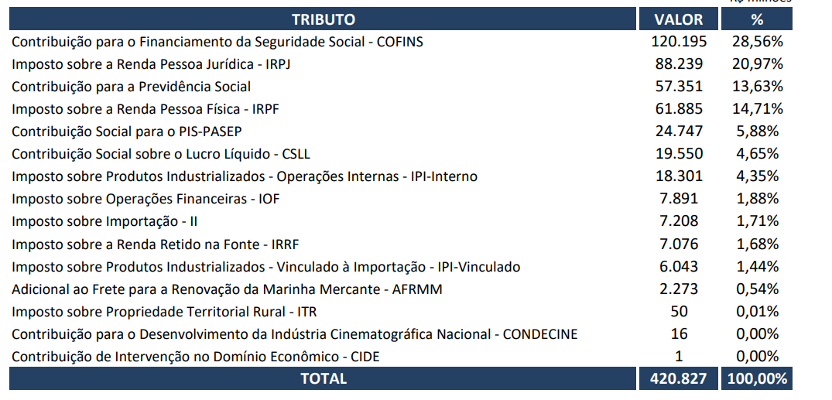
TRIBUTO | SIGLA | VALOR | %
Contribuição para o Financiamento da Seguridade Social | COFINS | 120,195 | 28.56%
Imposto sobre a Renda Pessoa Jurídica | IRPJ | 88,239 | 20.97%
Contribuição para a Previdência Social | CPS | 57,351 | 13.63%
Imposto sobre a Renda Pessoa Física | IRPF | 61,885 | 14.71%
Contribuição Social para o PIS | PIS-PASEP | 24,747 | 5.88%
Contribuição Social sobre o Lucro Líquido | CSLL | 19,550 | 4.65%
Imposto sobre a Renda Retido na Fonte | IRRF | 7,076 | 1.68%
OUTROS | OUTROS | 41,784 | 9.93%
TOTAL: |  | 420,827 | 100.0%

GASTOS TRIBUTÁRIOS - TRIBUTOS (2021)
 | Fonte: https://www.gov.br/receitafederal/pt-br/centrais-de-conteudo/publicacoes/relatorios/renuncia/gastos-tributarios-bases-efetivas/dgt-bases-efetivas-2021-serie-2019-a-2024-base-conceitual-e-gerencial.pdf/view

 | OUTROS - (CIDE; CONDECINE; ITR; AFRMM; IPI-Vinculado; II; IOF; IPI-Interno)

Tributos - 2018
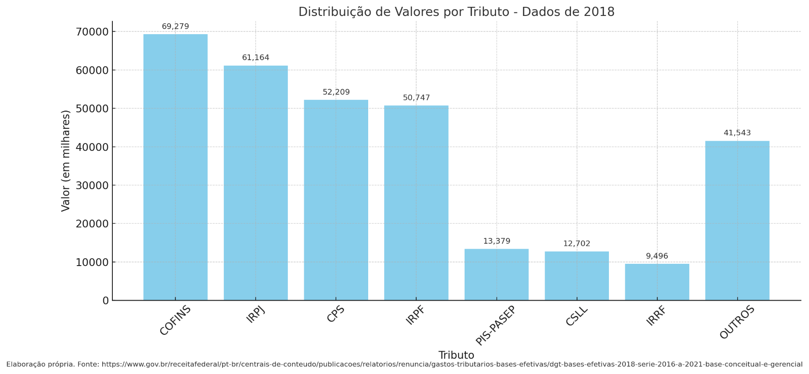
TRIBUTO | SIGLA | VALOR | %
Contribuição para o Financiamento da Seguridade Social | COFINS | 69,279.05 | 22.31%
Imposto sobre a Renda Pessoa Jurídica | IRPJ | 50,747.04 | 16.34%
Contribuição para a Previdência Social | CPS | 61,164.04 | 19.70%
Imposto sobre a Renda Pessoa Física | IRPF | 52,209.46 | 16.81%
Contribuição Social para o PIS | PIS-PASEP | 13,379.11 | 4.31%
Contribuição Social sobre o Lucro Líquido | CSLL | 12,701.95 | 4.09%
Imposto sobre a Renda Retido na Fonte | IRRF | 9,495.95 | 3.06%
OUTROS | OUTROS | 41,543.28 | 13.38%
TOTAL: |  | 310,519.88 | 100.00%

Fonte: https://www.gov.br/receitafederal/pt-br/centrais-de-conteudo/publicacoes/relatorios/renuncia/gastos-tributarios-bases-efetivas/dgt-bases-efetivas-2018-serie-2016-a-2021-base-conceitual-e-gerencial

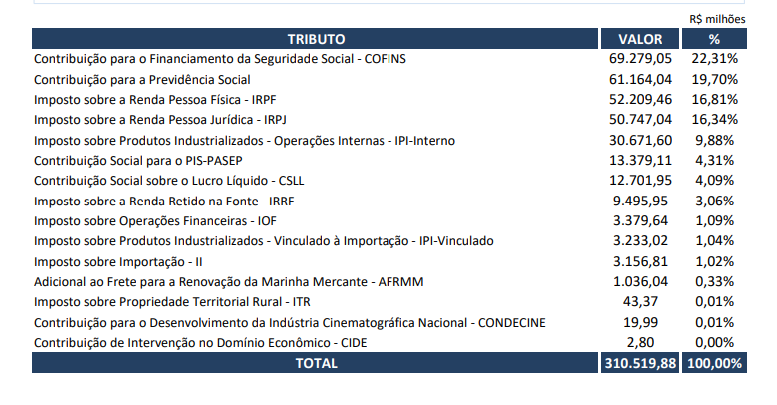
OUTROS - (CIDE; CONDECINE; ITR; AFRMM; IPI-Vinculado; II; IOF; IPI-Interno)

Tributos - 2017
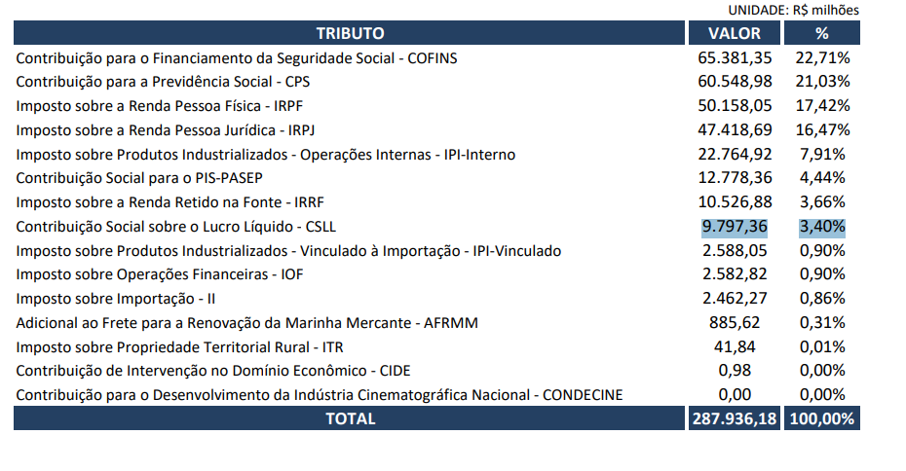
TRIBUTO | SIGLA | VALOR | %
Contribuição para o Financiamento da Seguridade Social | COFINS | 65,381.35 | 22.71%
Imposto sobre a Renda Pessoa Jurídica | IRPJ | 47,418.69 | 16.47%
Contribuição para a Previdência Social | CPS | 60,548.98 | 21.03%
Imposto sobre a Renda Pessoa Física | IRPF | 50,158.05 | 17.42%
Contribuição Social para o PIS | PIS-PASEP | 12,778.36 | 4.44%
Contribuição Social sobre o Lucro Líquido | CSLL | 9,797.36 | 3.40%
Imposto sobre a Renda Retido na Fonte | IRRF | 10,526.88 | 3.66%
OUTROS | OUTROS | 31,326.51 | 10.88%
TOTAL: |  | 287,936.18

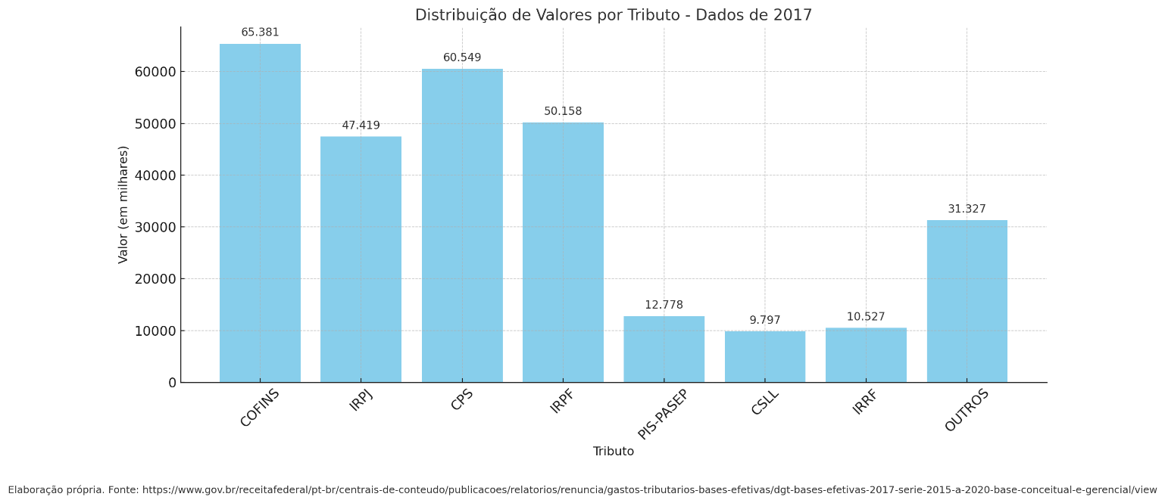
Fonte: https://www.gov.br/receitafederal/pt-br/centrais-de-conteudo/publicacoes/relatorios/renuncia/gastos-tributarios-bases-efetivas/dgt-bases-efetivas-2017-serie-2015-a-2020-base-conceitual-e-gerencial/view

OUTROS - (CIDE; CONDECINE; ITR; AFRMM; IPI-Vinculado; II; IOF; IPI-Interno)

Tributos - 2016
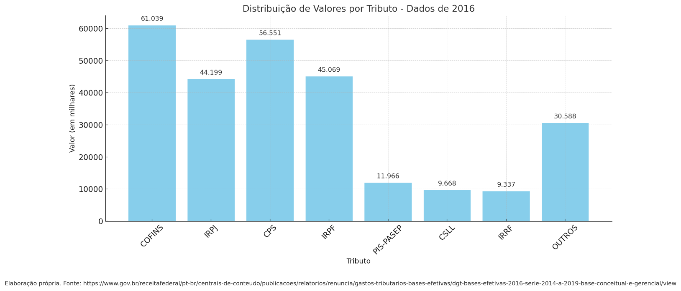
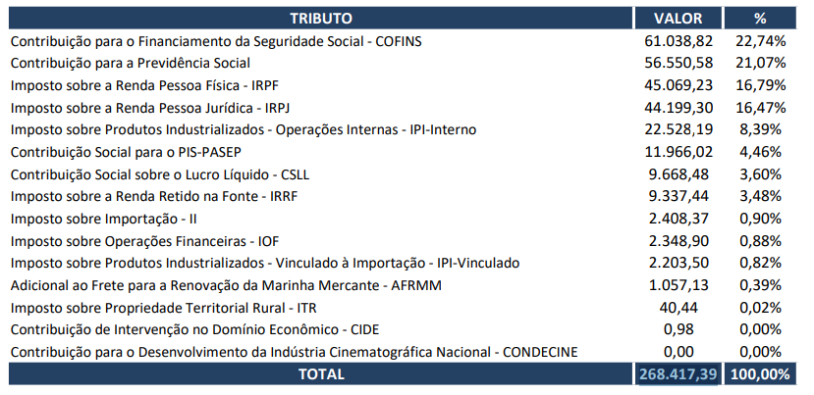
TRIBUTO | TRIBUTO | VALOR | %
Contribuição para o Financiamento da Seguridade Social | COFINS | 61,038.82 | 22.74%
Imposto sobre a Renda Pessoa Jurídica | IRPJ | 44,199.30 | 16.47%
Contribuição para a Previdência Social | CPS | 56,550.58 | 21.07%
Imposto sobre a Renda Pessoa Física | IRPF | 45,069.23 | 16.79%
Contribuição Social para o PIS | PIS-PASEP | 11,966.02 | 4.46%
Contribuição Social sobre o Lucro Líquido | CSLL | 9,668.48 | 3.60%
Imposto sobre a Renda Retido na Fonte | IRRF | 9,337.44 | 3.48%
OUTROS | OUTROS | 30,587.52 | 11.40%
TOTAL: |  | 268,417.39

Fonte: https://www.gov.br/receitafederal/pt-br/centrais-de-conteudo/publicacoes/relatorios/renuncia/gastos-tributarios-bases-efetivas/dgt-bases-efetivas-2016-serie-2014-a-2019-base-conceitual-e-gerencial/view

Tributos - 2015
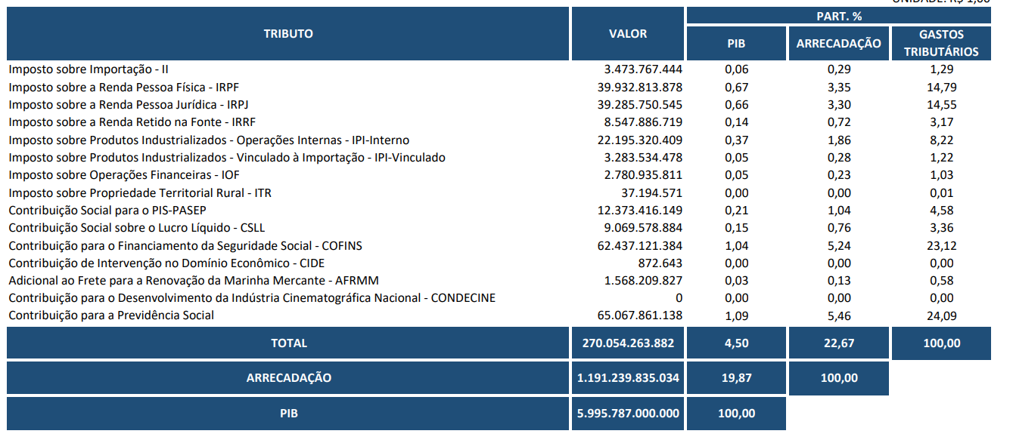
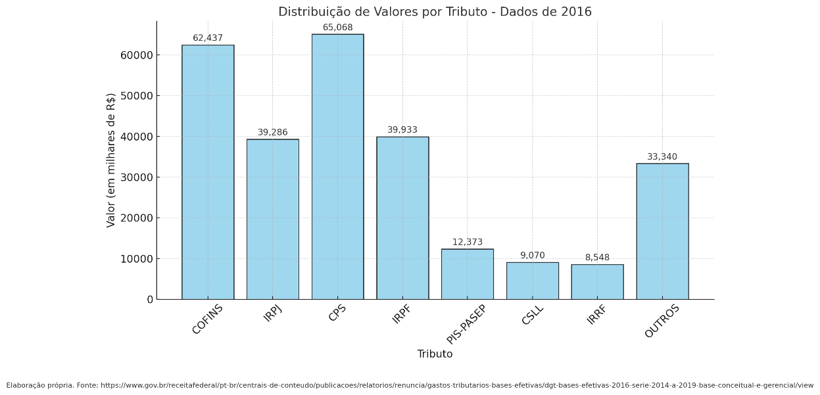
TRIBUTO | TRIBUTO | VALOR | %
Contribuição para o Financiamento da Seguridade Social | COFINS | 62,437.12 | 23.12%
Imposto sobre a Renda Pessoa Jurídica | IRPJ | 39,285.75 | 14.55%
Contribuição para a Previdência Social | CPS | 65,067.86 | 24.09%
Imposto sobre a Renda Pessoa Física | IRPF | 39,932.81 | 14.79%
Contribuição Social para o PIS | PIS-PASEP | 12,373.42 | 4.58%
Contribuição Social sobre o Lucro Líquido | CSLL | 9,069.58 | 3.36%
Imposto sobre a Renda Retido na Fonte | IRRF | 8,547.89 | 3.17%
OUTROS | OUTROS | 33,339.84 | 12.35%
TOTAL: |  | 270,054.26

Fonte: https://www.gov.br/receitafederal/pt-br/centrais-de-conteudo/publicacoes/relatorios/renuncia/gastos-tributarios-bases-efetivas/dgt-bases-efetivas-2015-serie-2013-a-2018/view

Tributos - 2014
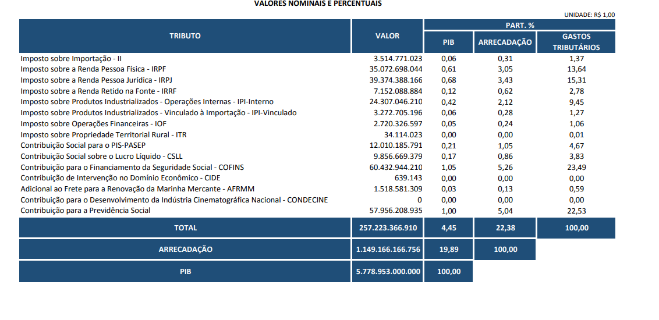
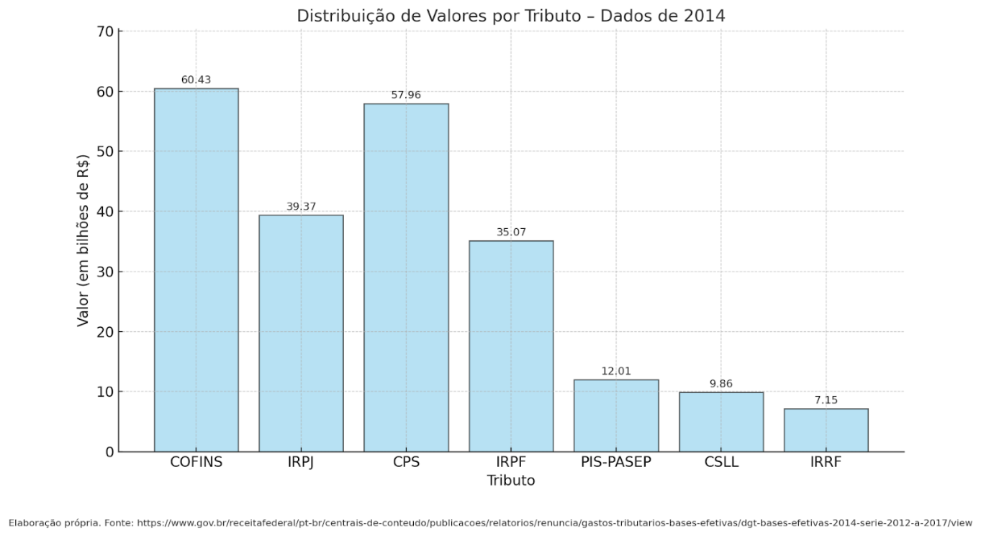
TRIBUTO | TRIBUTO | VALOR | %
Contribuição para o Financiamento da Seguridade Social | COFINS | 60,432.94 | 23.49%
Imposto sobre a Renda Pessoa Jurídica | IRPJ | 39,374.39 | 15.31%
Contribuição para a Previdência Social | CPS | 57,956.21 | 22.53%
Imposto sobre a Renda Pessoa Física | IRPF | 35,072.70 | 13.64%
Contribuição Social para o PIS | PIS-PASEP | 12,010.19 | 4.67%
Contribuição Social sobre o Lucro Líquido | CSLL | 9,856.67 | 3.83%
Imposto sobre a Renda Retido na Fonte | IRRF | 7,152.09 | 2.78%
OUTROS | OUTROS | 35,368.18 | 13.75%
TOTAL: |  | 257,223.37 | 100.00%

Fonte: https://www.gov.br/receitafederal/pt-br/centrais-de-conteudo/publicacoes/relatorios/renuncia/gastos-tributarios-bases-efetivas/dgt-bases-efetivas-2015-serie-2013-a-2018/view

Tributos - 2013
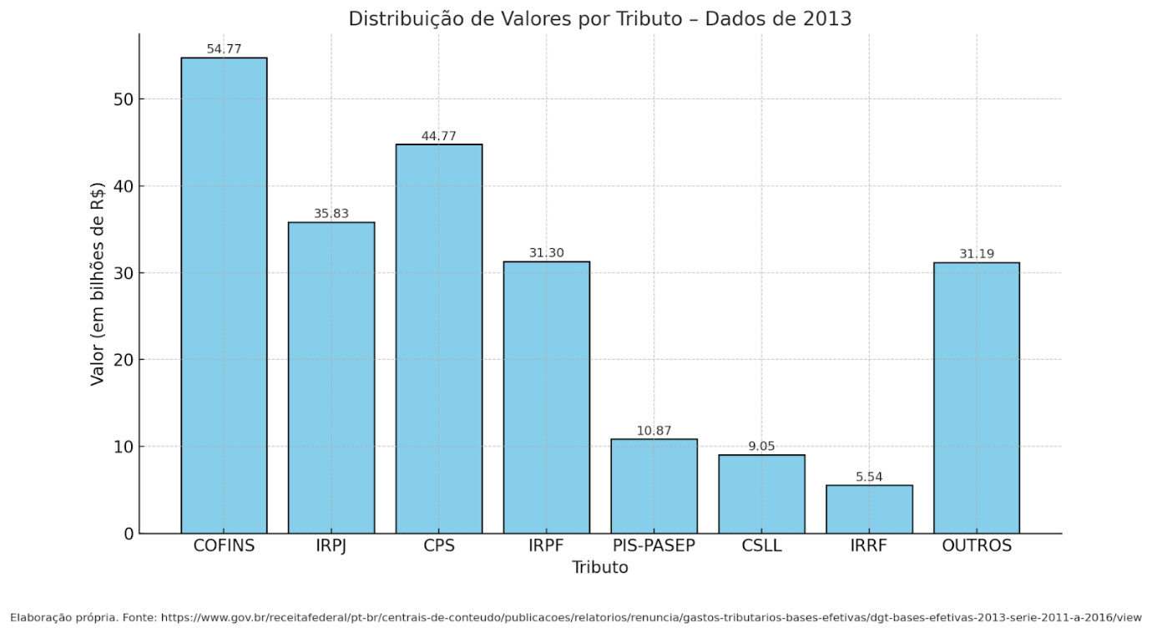
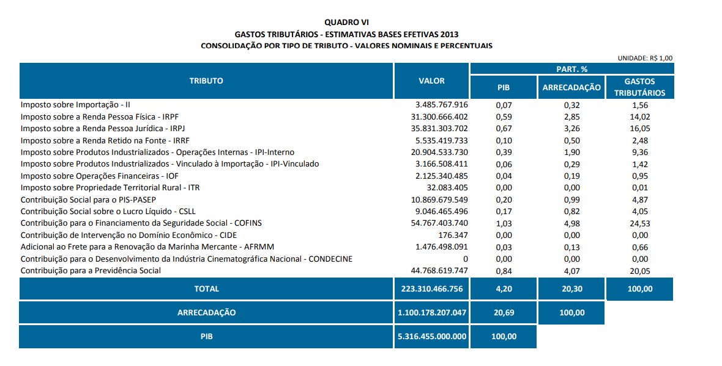
TRIBUTO | TRIBUTO | VALOR | %
Contribuição para o Financiamento da Seguridade Social | COFINS | 54,767.40 | 24.53%
Imposto sobre a Renda Pessoa Jurídica | IRPJ | 35,831.30 | 16.05%
Contribuição para a Previdência Social | CPS | 44,768.62 | 20.05%
Imposto sobre a Renda Pessoa Física | IRPF | 31,300.67 | 14.02%
Contribuição Social para o PIS | PIS-PASEP | 10,869.68 | 4.87%
Contribuição Social sobre o Lucro Líquido | CSLL | 9,046.47 | 4.05%
Imposto sobre a Renda Retido na Fonte | IRRF | 5,535.42 | 2.48%
OUTROS | OUTROS | 31,190.91 | 13.97%
TOTAL: |  | 223,310.47 | 100.00%

Fonte: https://www.gov.br/receitafederal/pt-br/centrais-de-conteudo/publicacoes/relatorios/renuncia/gastos-tributarios-bases-efetivas/dgt-bases-efetivas-2013-serie-2011-a-2016/view

Tributos - 2012
TRIBUTO | TRIBUTO | VALOR
Contribuição para o Financiamento da Seguridade Social | COFINS | 54,767.40
Imposto sobre a Renda Pessoa Jurídica | IRPJ | 35,831.30
Contribuição para a Previdência Social | CPS | 44,768.62
Imposto sobre a Renda Pessoa Física | IRPF | 31,300.67
Contribuição Social para o PIS | PIS-PASEP | 10,869.68
Contribuição Social sobre o Lucro Líquido | CSLL | 9,046.47
Imposto sobre a Renda Retido na Fonte | IRRF | 5,535.42
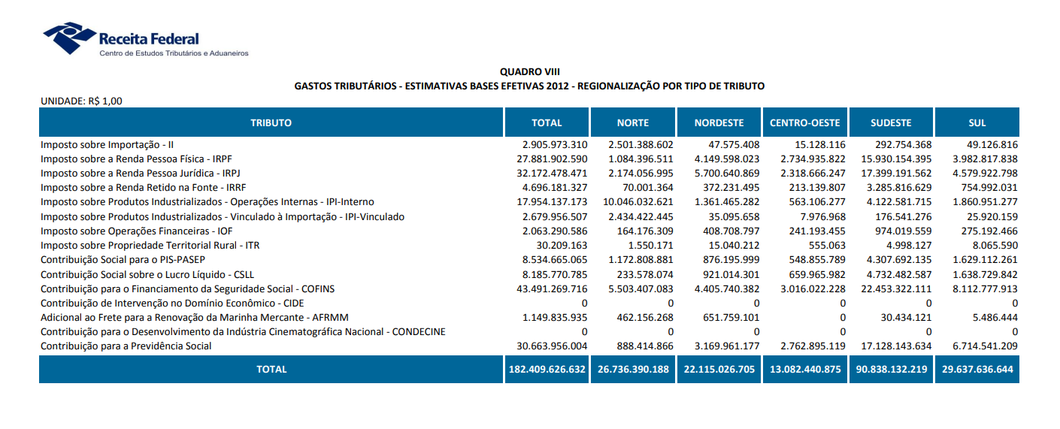
OUTROS | OUTROS | 31,190.91

